关系图
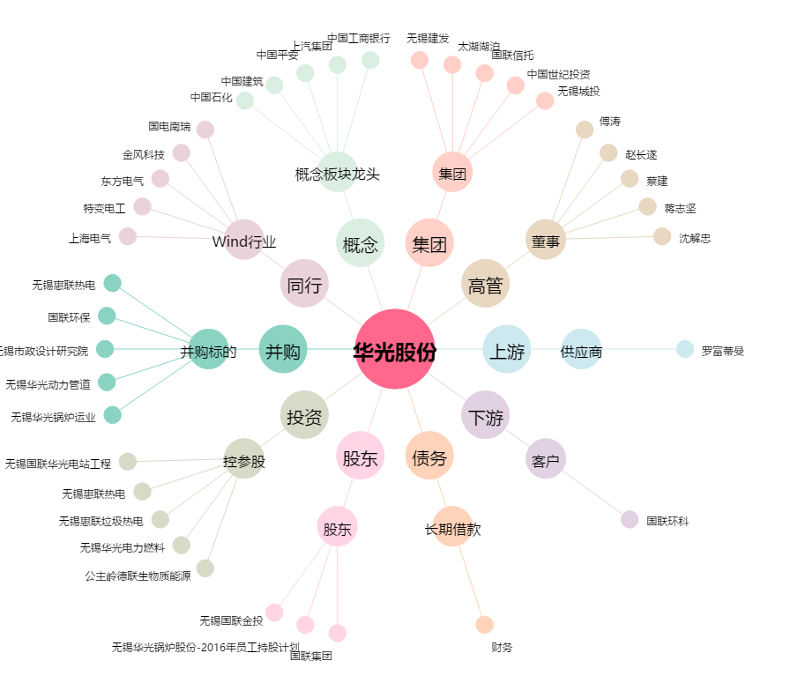
华光股份[600475.SH] - 关系概览图

